Sheet1
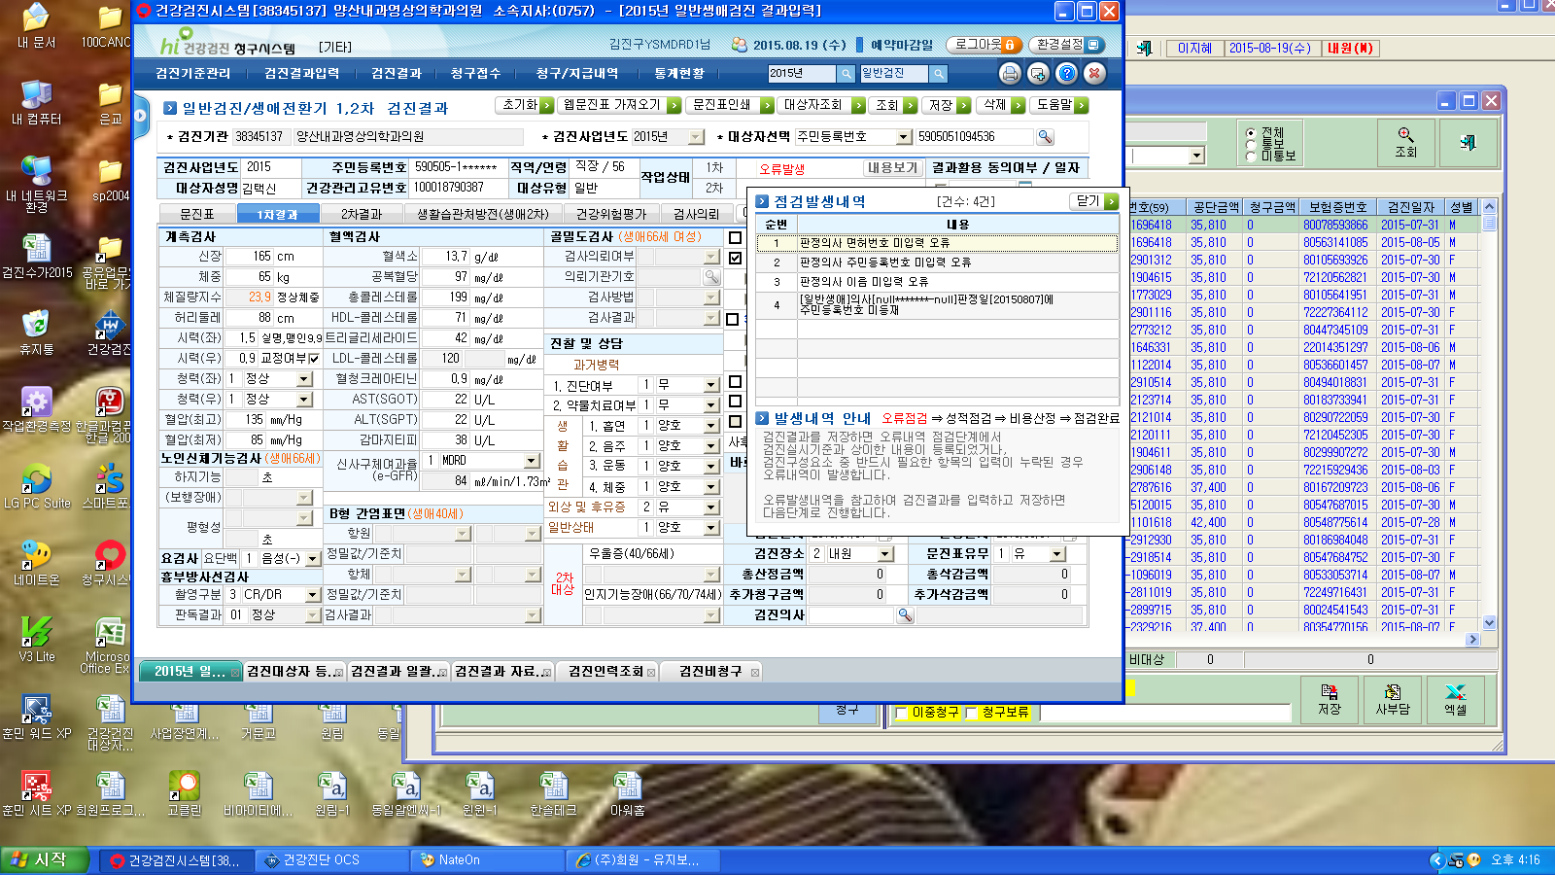

공단청구시 이런메세지가 뜹니다

